trang san pham
Em comment 1 số phần mầu đỏ ở template dưới đây cần phải có sự điều chỉnh, anh confirm giúp em.

1. Phần Header của trang sản phẩm sẽ được lấy từ trang homepage
2. Sẽ không có phần số 2

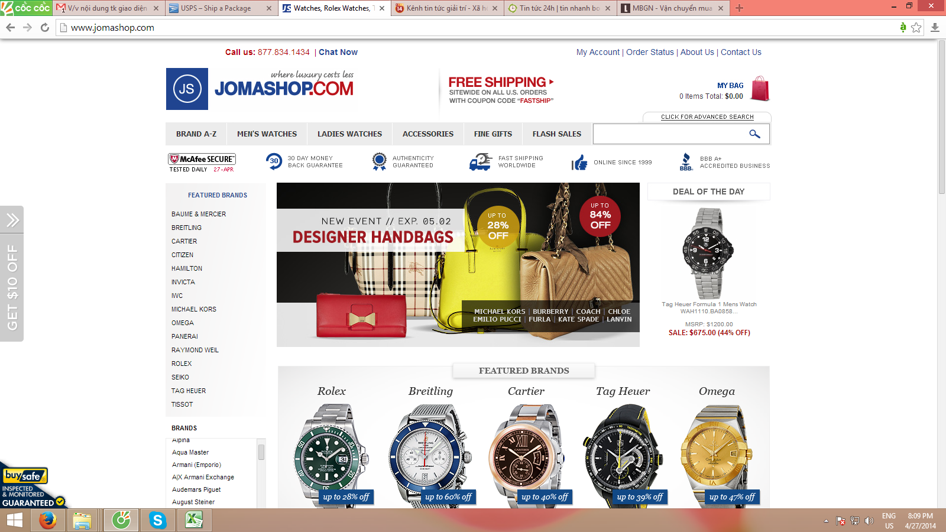

1

2

3. mục số 3 cũng sẽ lấy theo trang homepage

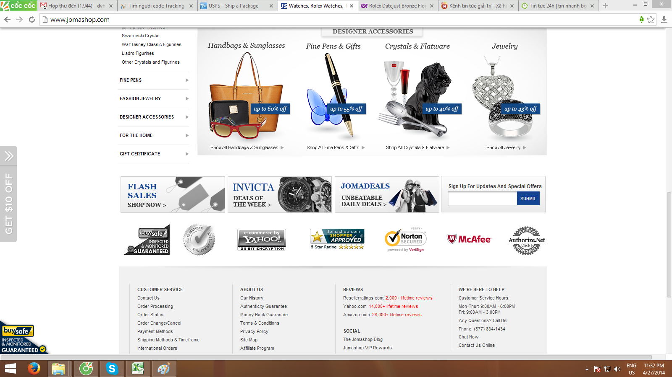

3

